Estadísticas
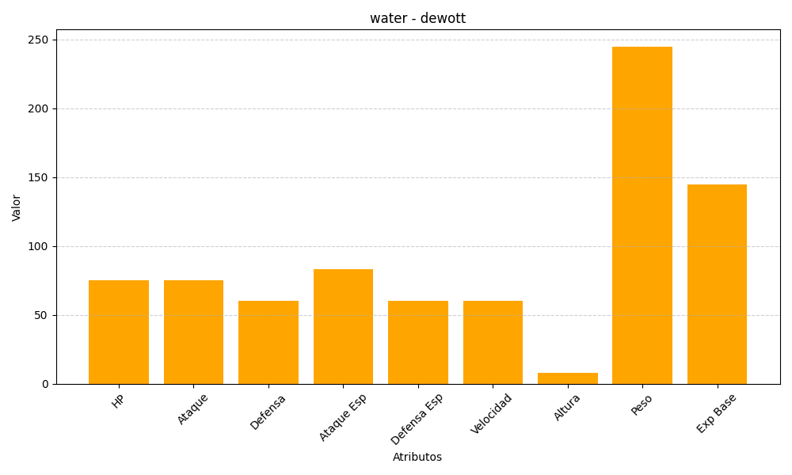
ID | Nombre | Tipo | HP | Ataque | Defensa | Ataque Especial | Defensa Especial | Velocidad | Altura | Peso | Experiencia Base
502 | dewott | water | 75 | 75 | 60 | 83 | 60 | 60 | 8 | 245 | 145

